关系图
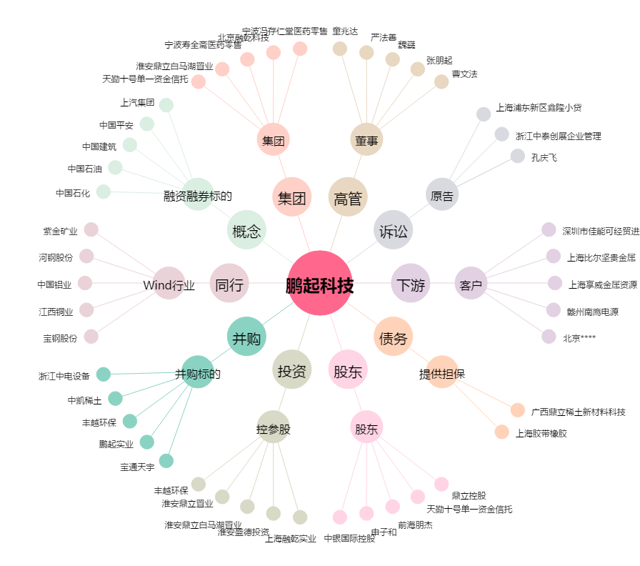
鹏起科技[600614.SH] - 关系概览图

